Лист1
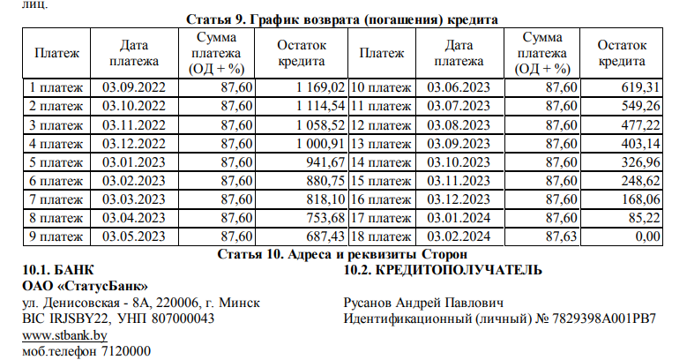
 |  |  |  | 88

платеж | дата | сумма платежа | остаток кредита
1 платеж | 2022-08-23 | 85.95 | 320.24
2 платеж | 2022-08-25 | 85.2
3 платеж | 2022-09-07 | 30.07
4 платеж | 2022-10-05 | 55.34
5 платеж | 2022-11-03 | 85.2
6 платеж | 2022-11-03 | 50
7 платеж | 2022-11-19 | 50
8 платеж | 2022-12-06 | 100
9 платеж | 2022-12-06 | 60
10 платеж | 2022-12-16 | 100
11 платеж | 2023-01-04 | 100
12 платеж | 2023-01-05 | 100

